受注計上マニュアル
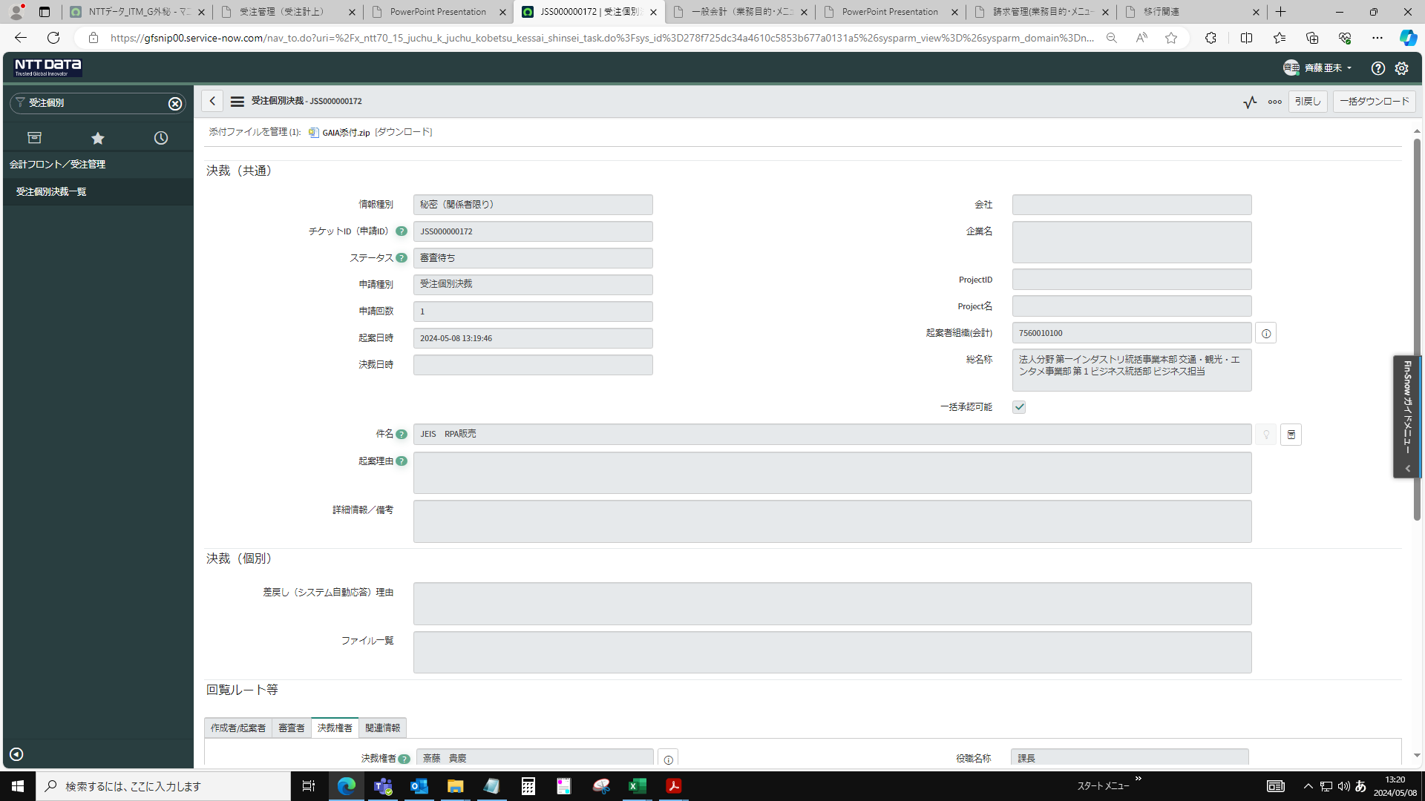
■受注計上 申請

トップ画面「フィルターナビゲーター」より「受注個別」を入力し検索。「受注個別決裁一覧」をクリック
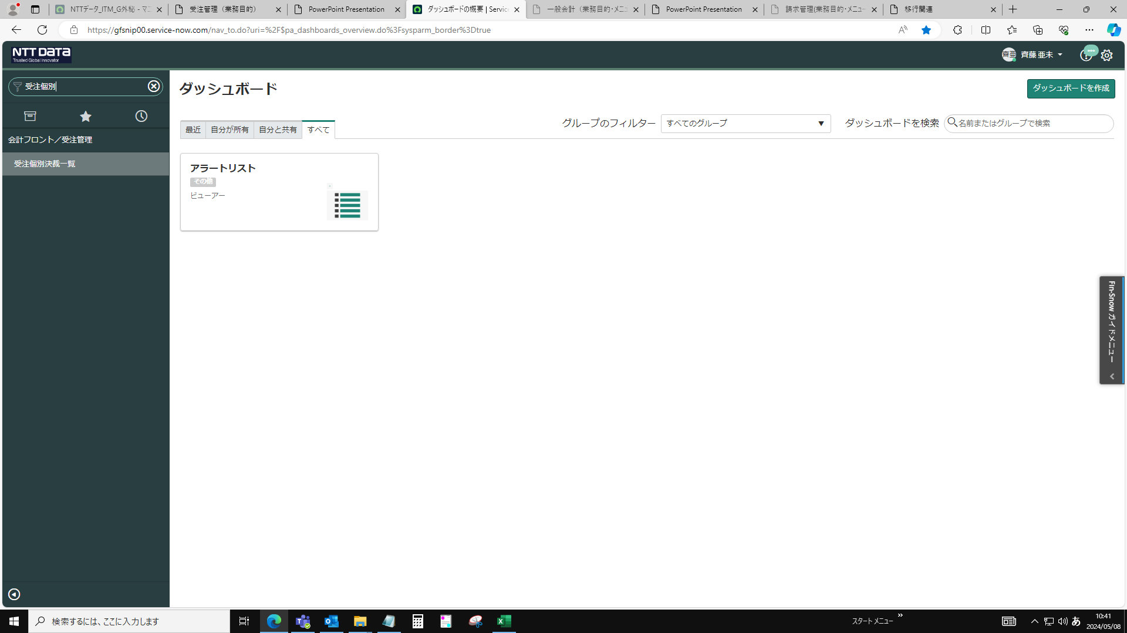

新規をクリック
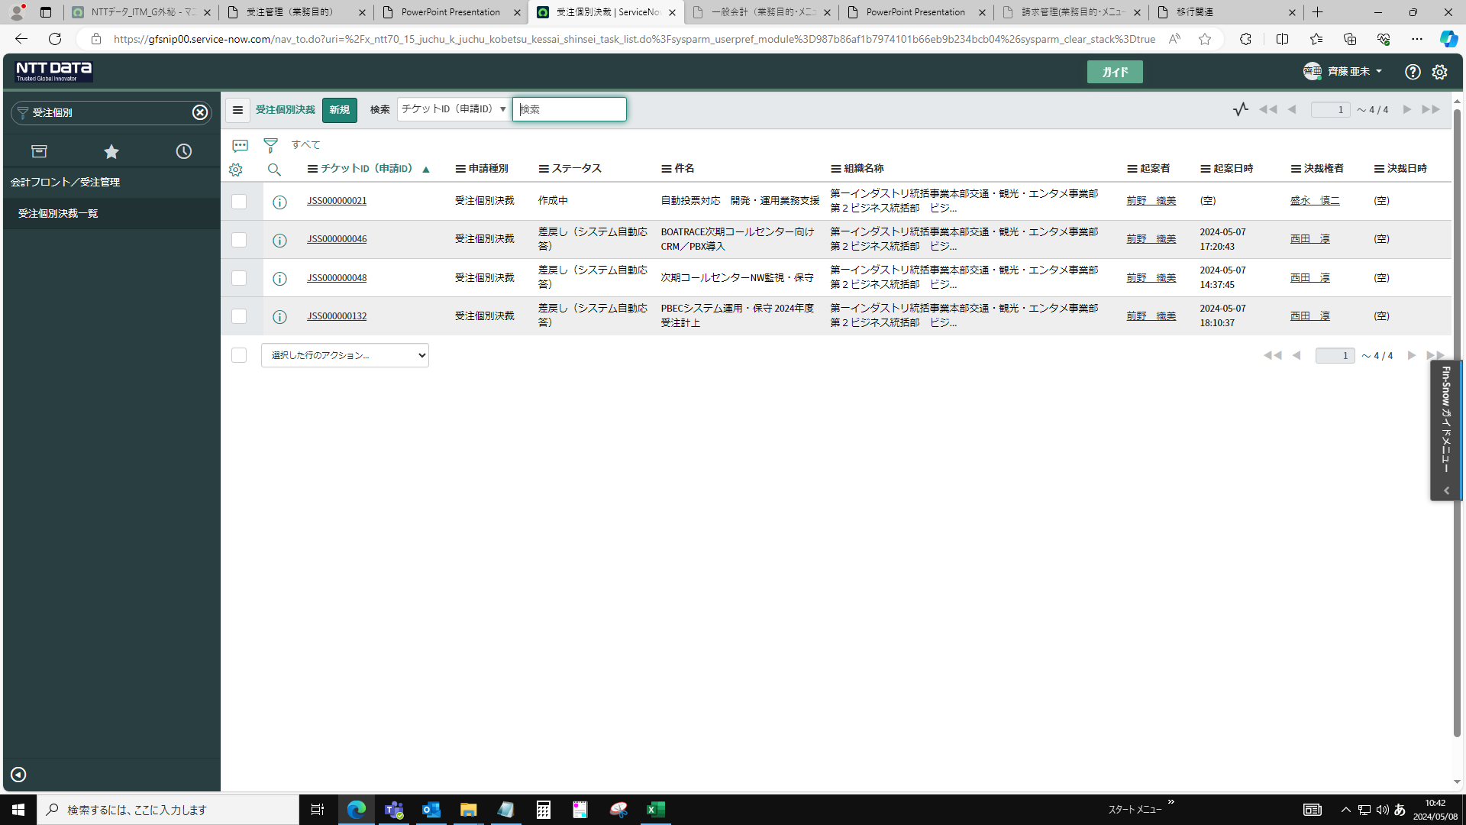

件名・起案者組織（合計）を入力

起案者組織（合計）：7560010100を入力
詳細情報/備考欄に権限委任内規の「決裁文書転記用」を記載すること
※起案理由は「契約締結して受注計上する」ことが読み取れる文章を記載する
差額の受注計上や変更を行うとき、改めて受注計上を行うときに入力する
※詳細情報/備考：包括案件の場合、個別案件管理簿No.を記載する

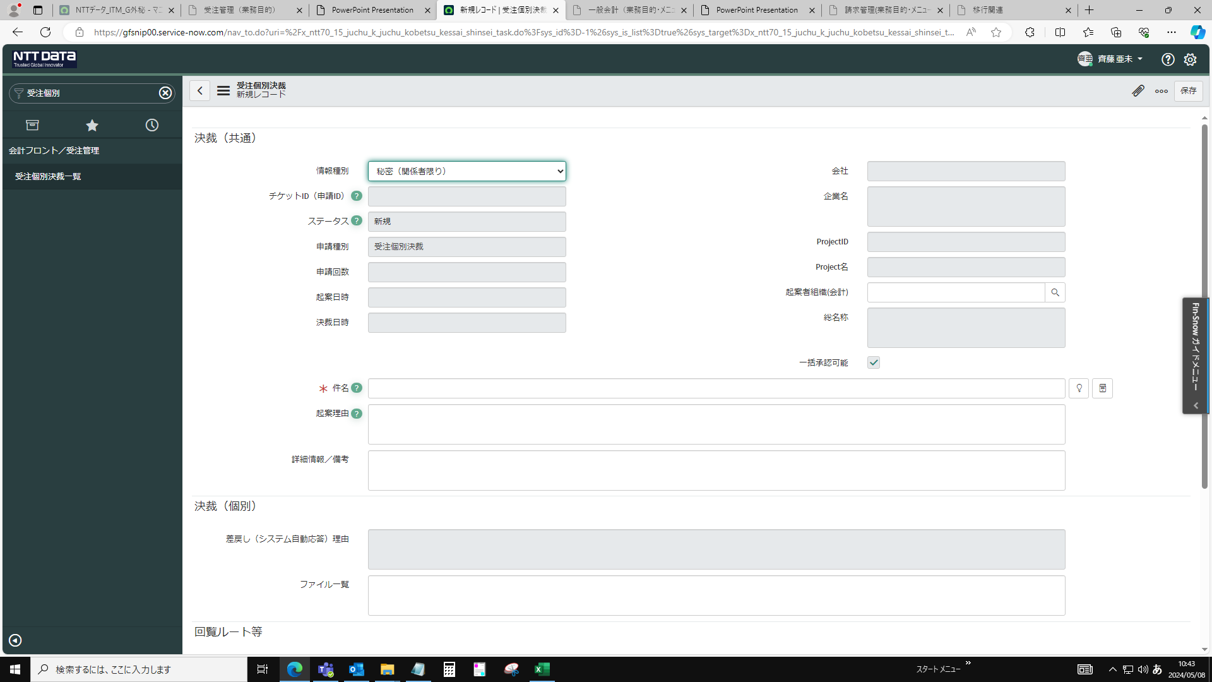

ID選択して閉じる
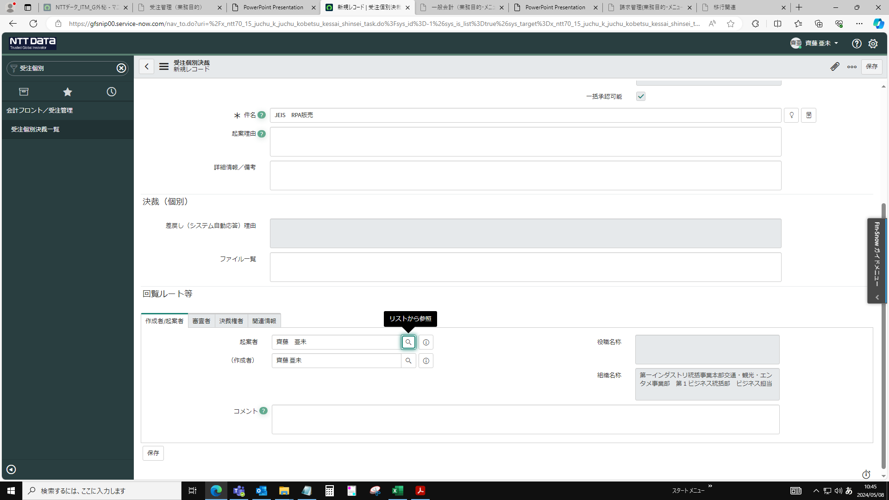

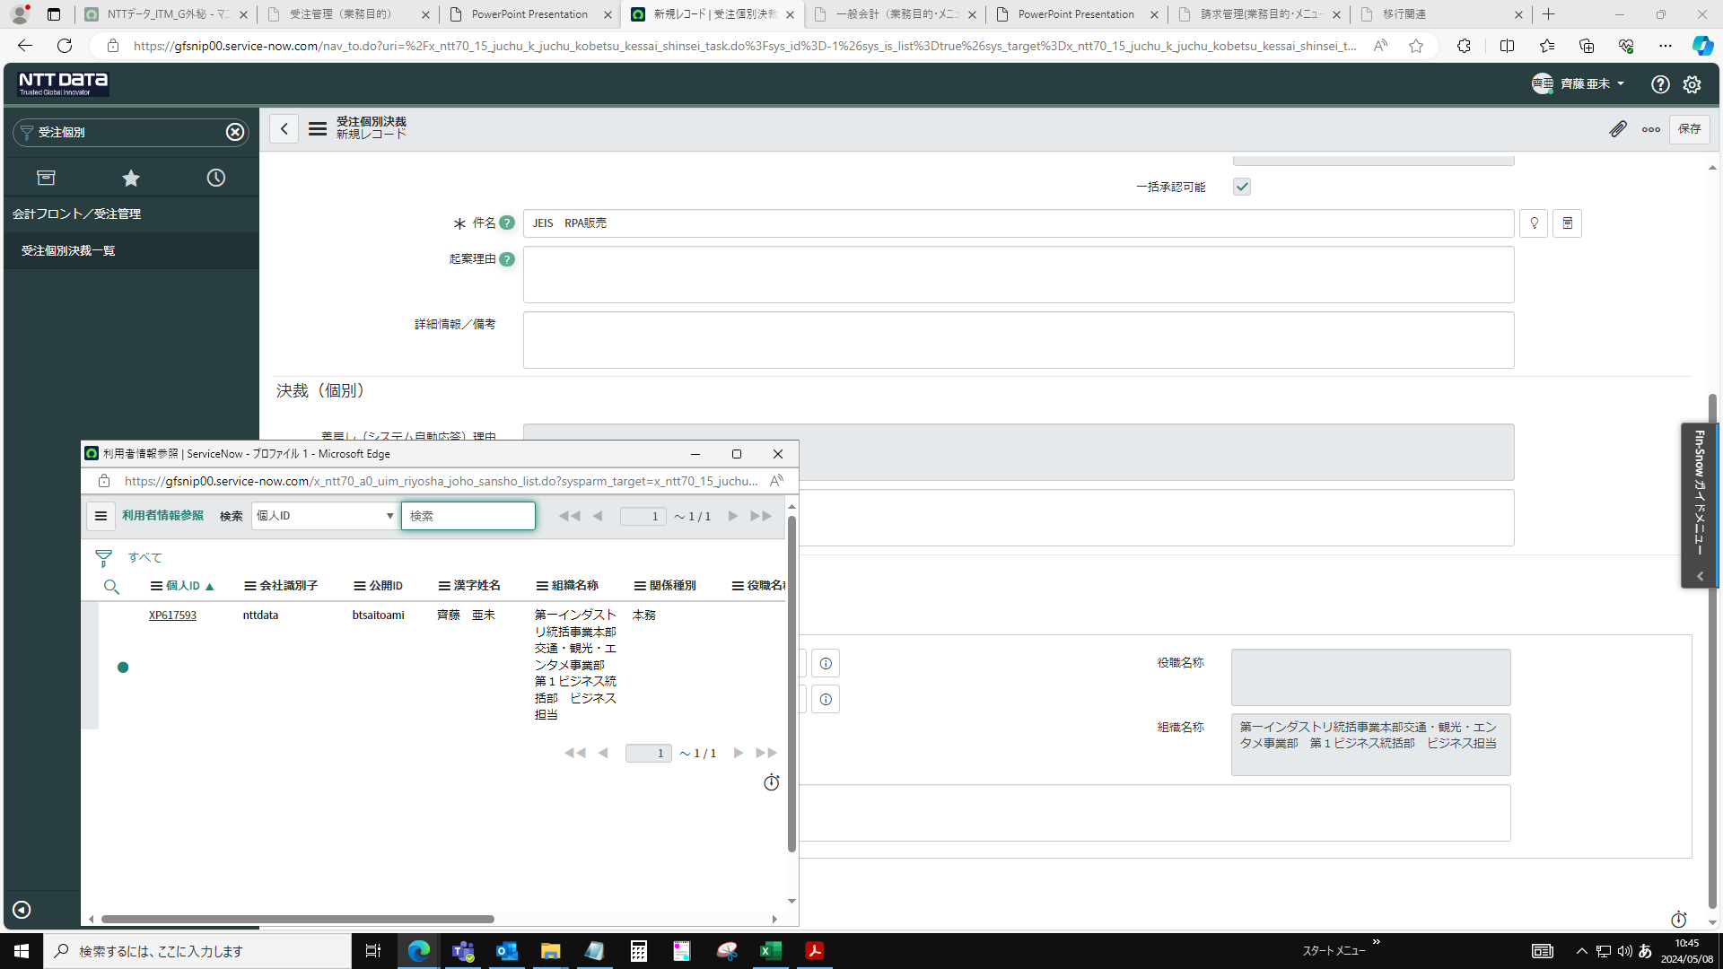

審査グループ名２の項目に🔍をクリックし、「決裁=法人分野=汎用個別形式審査」を選択し入力する。
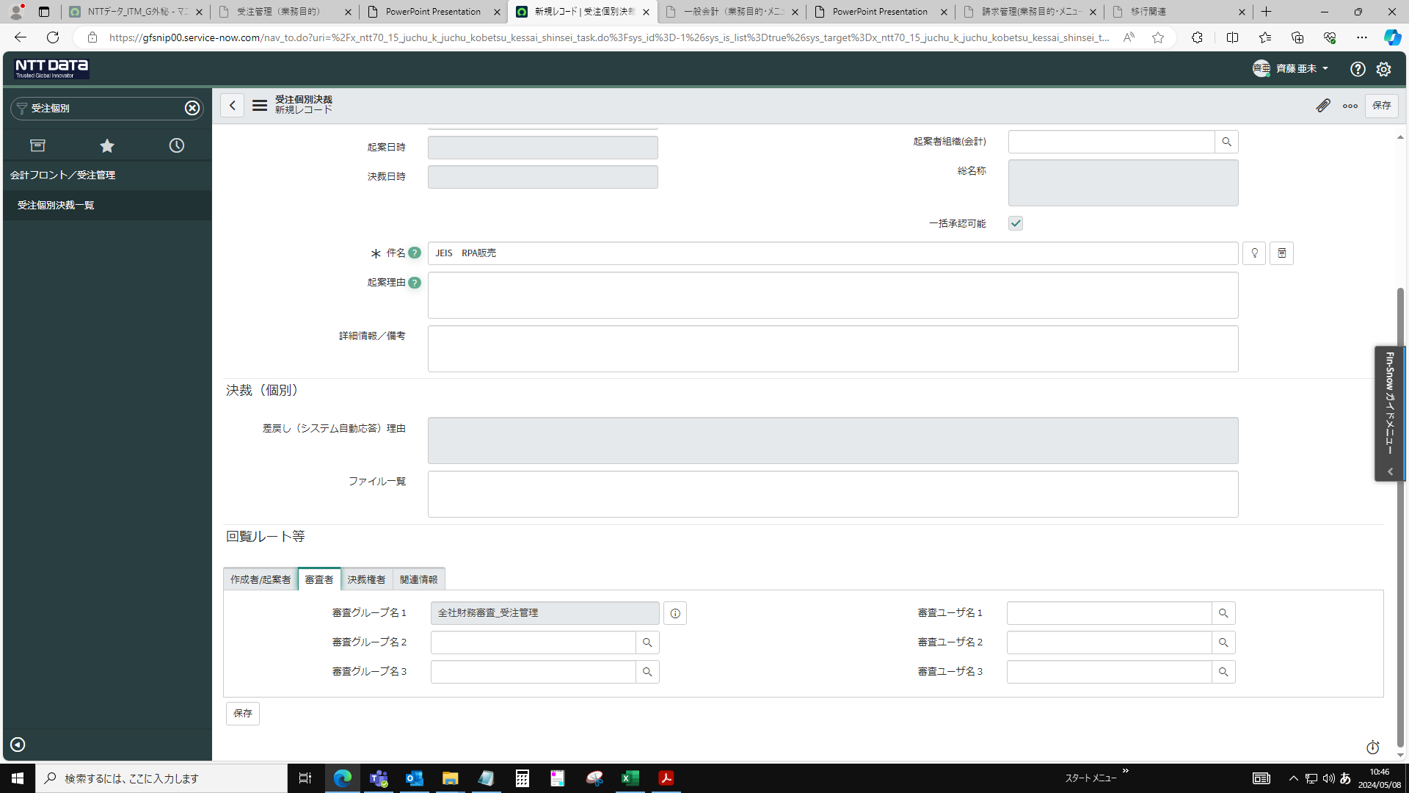

決裁権者を選択。決裁権者（契約責任者）が入力する
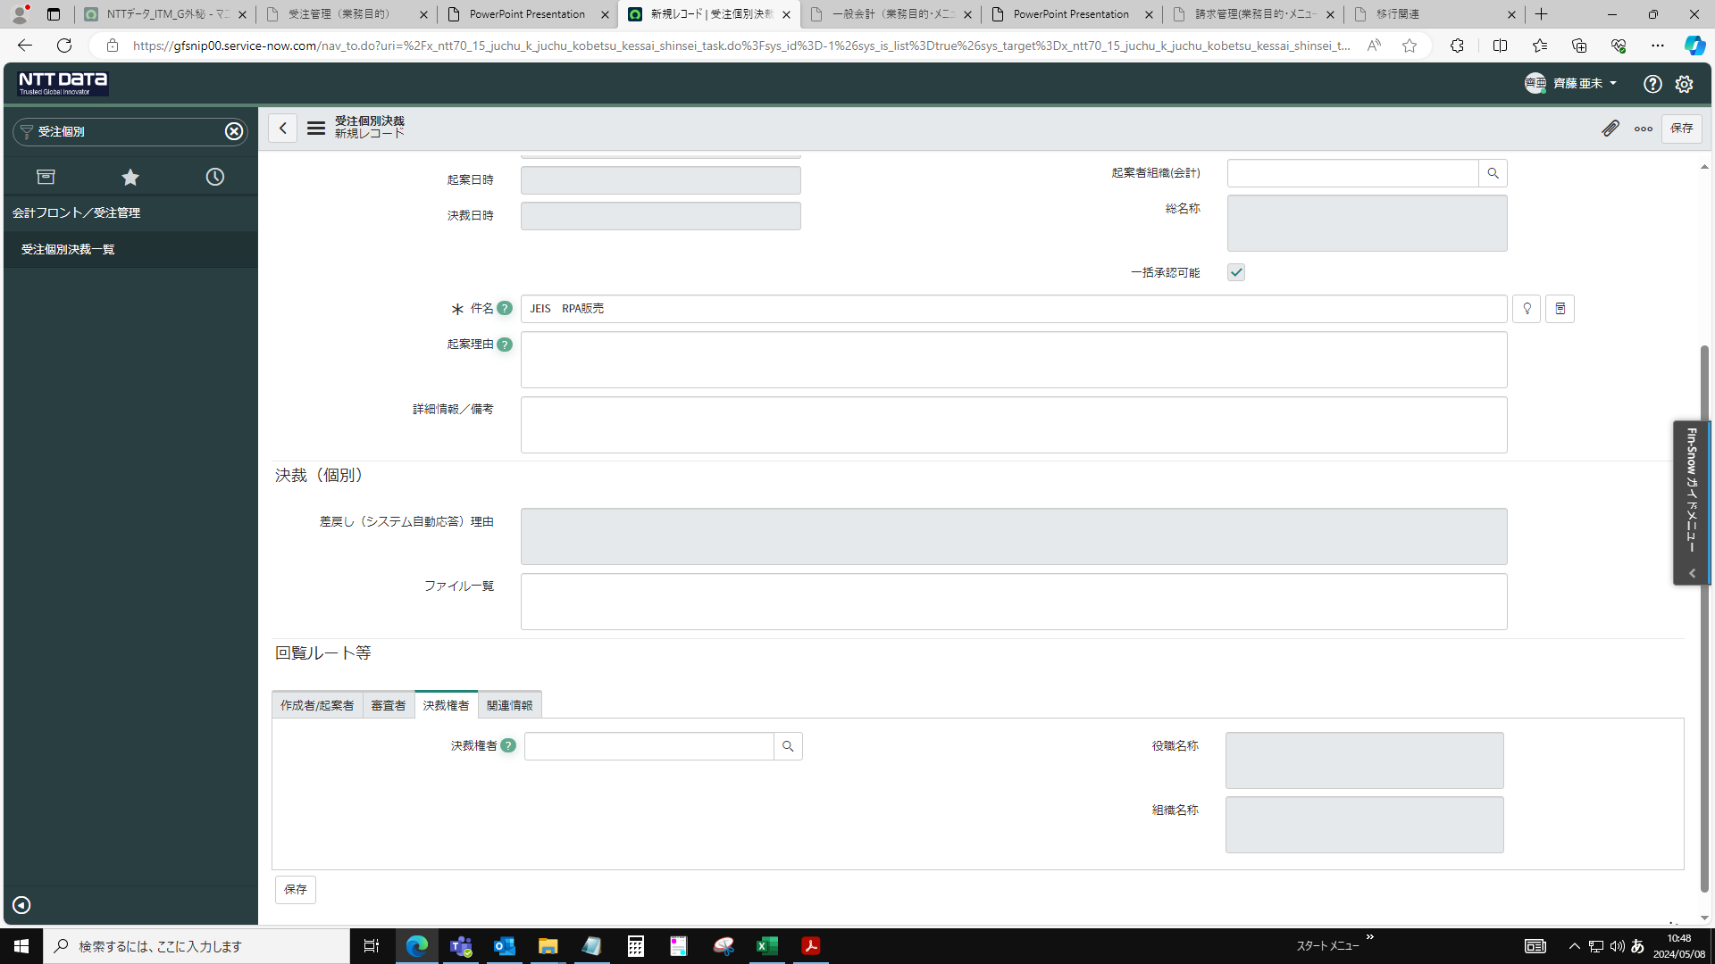

検索窓に漢字姓名を設定して検索
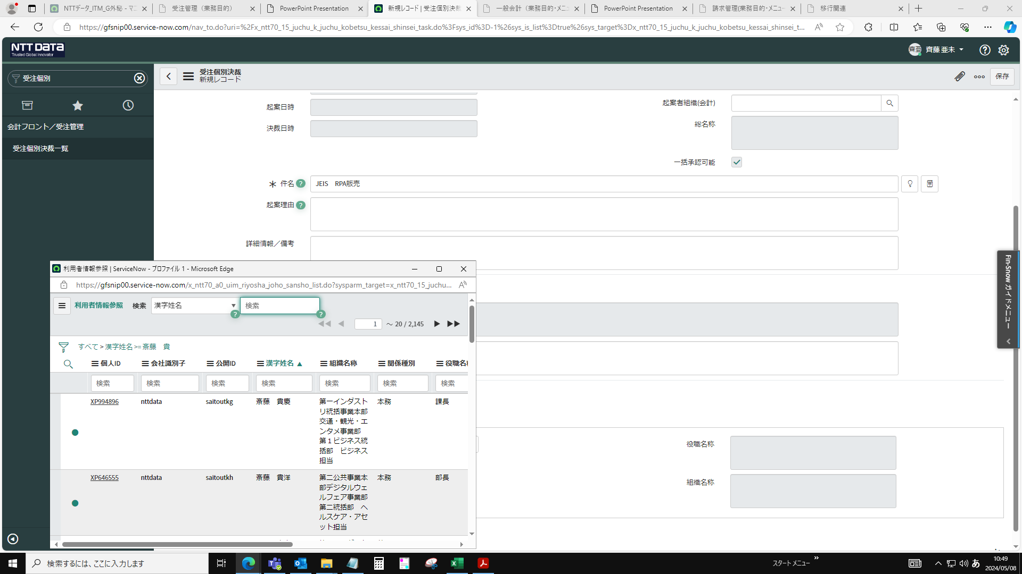

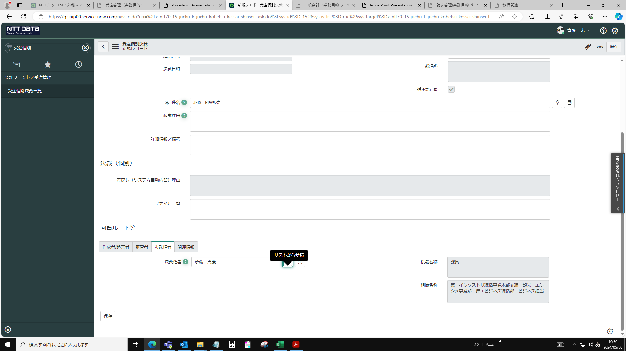

追加権限を登録


組織欄の検索から「7560010100」を入力
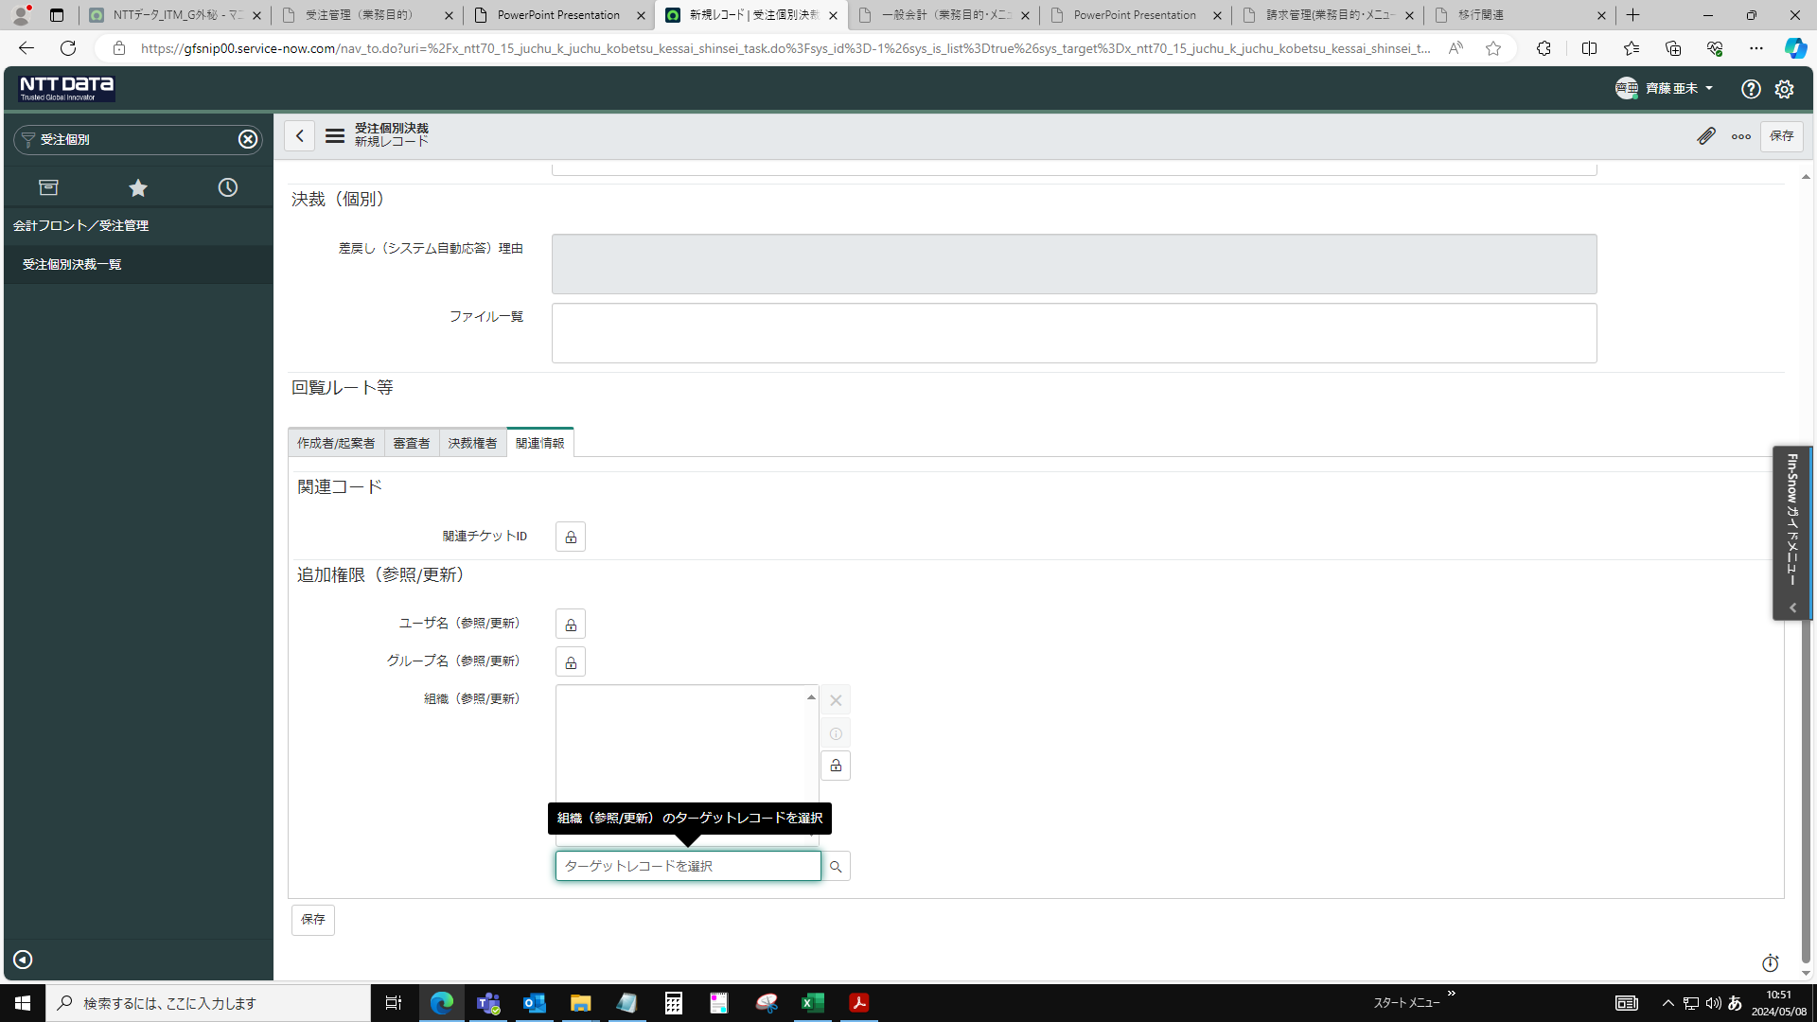

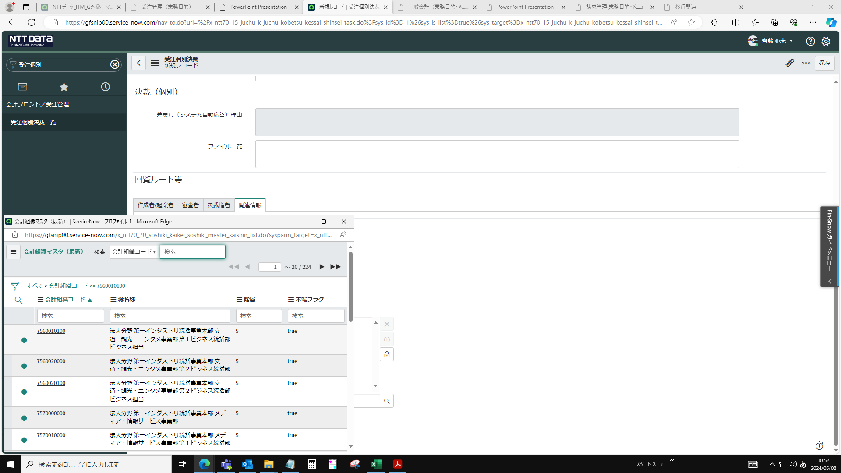

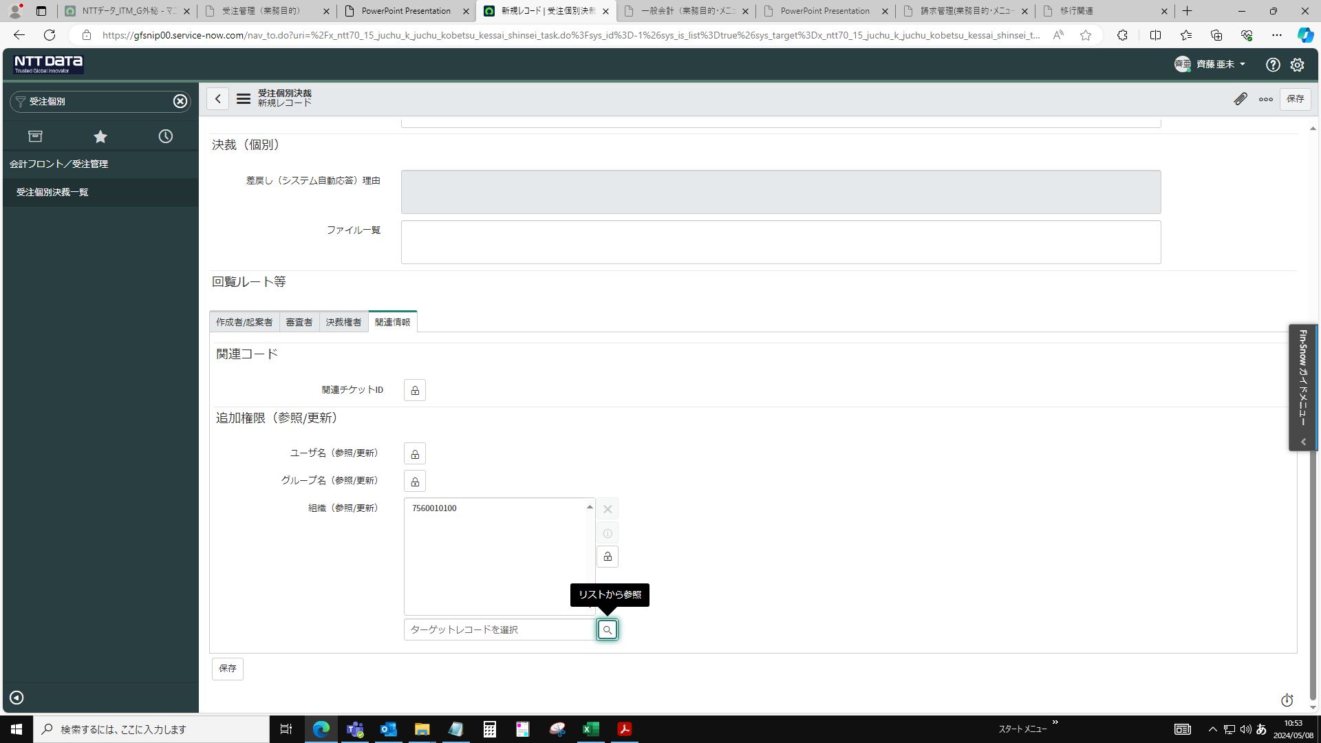

ファイル添付して保存
1)処理概要の添付資料を参照する

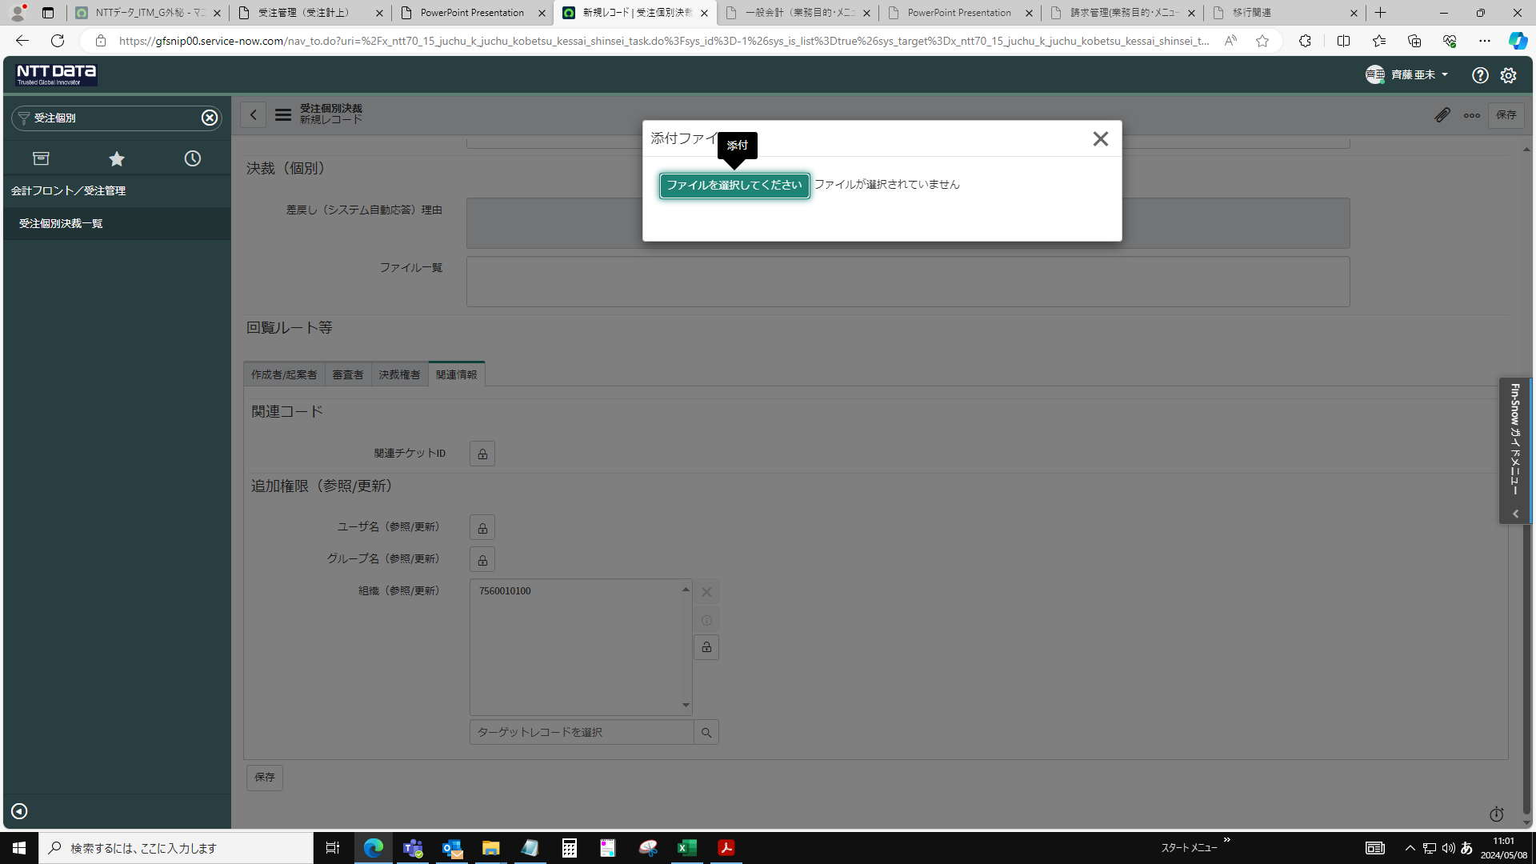

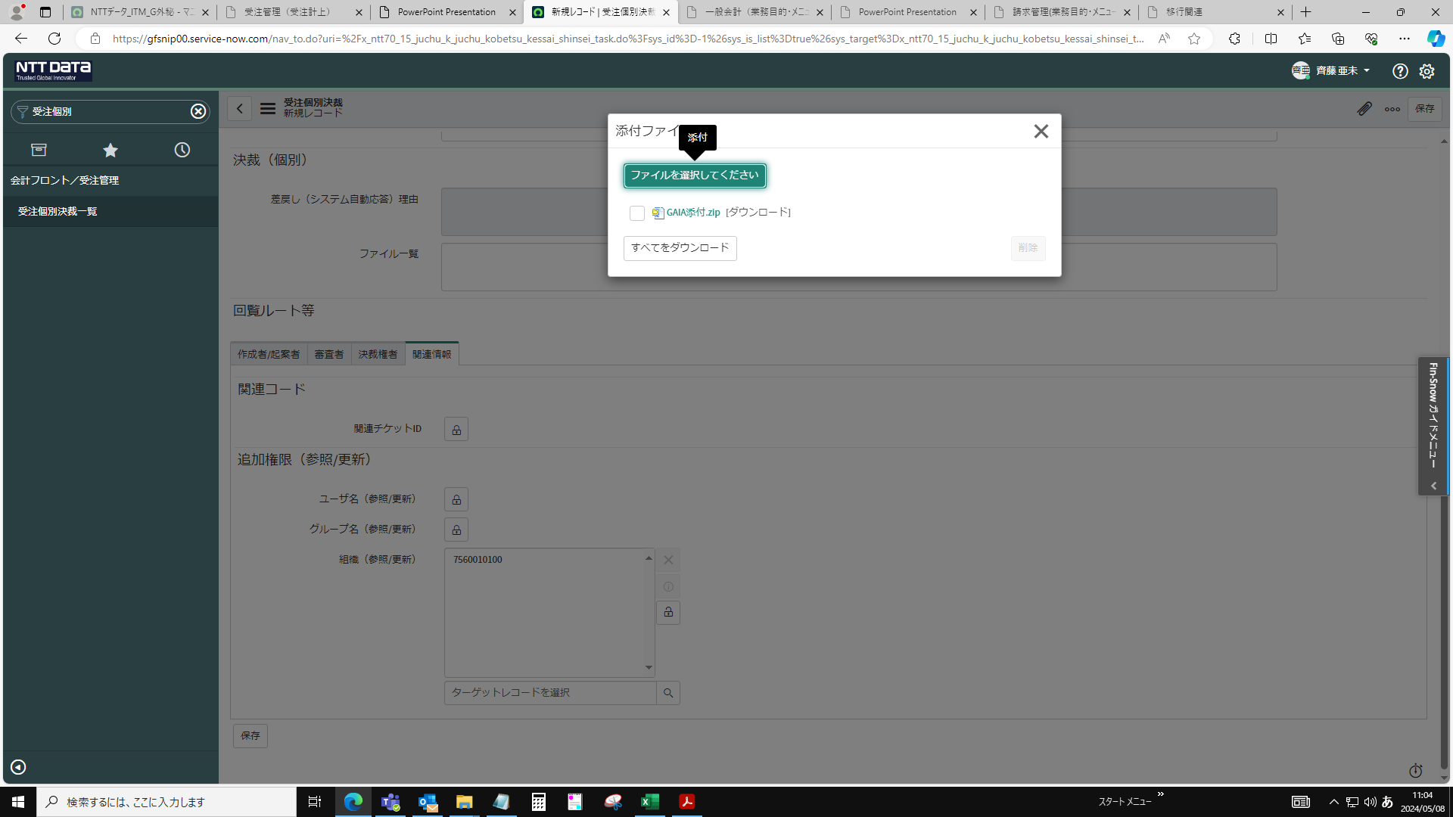

保存
※保存しないで申請を進めると入力した内容が全て削除されるので注意


受注情報＞新規をクリック
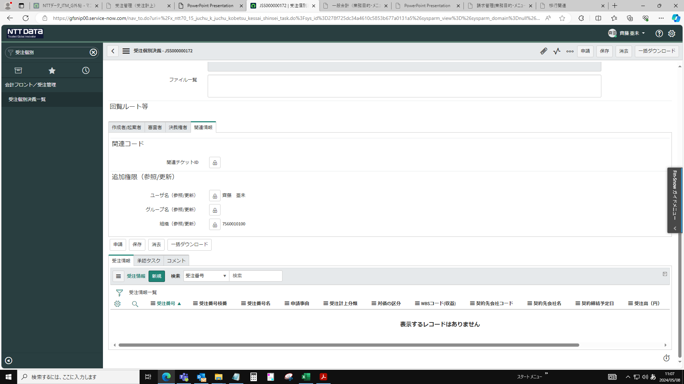

申請事由を選択
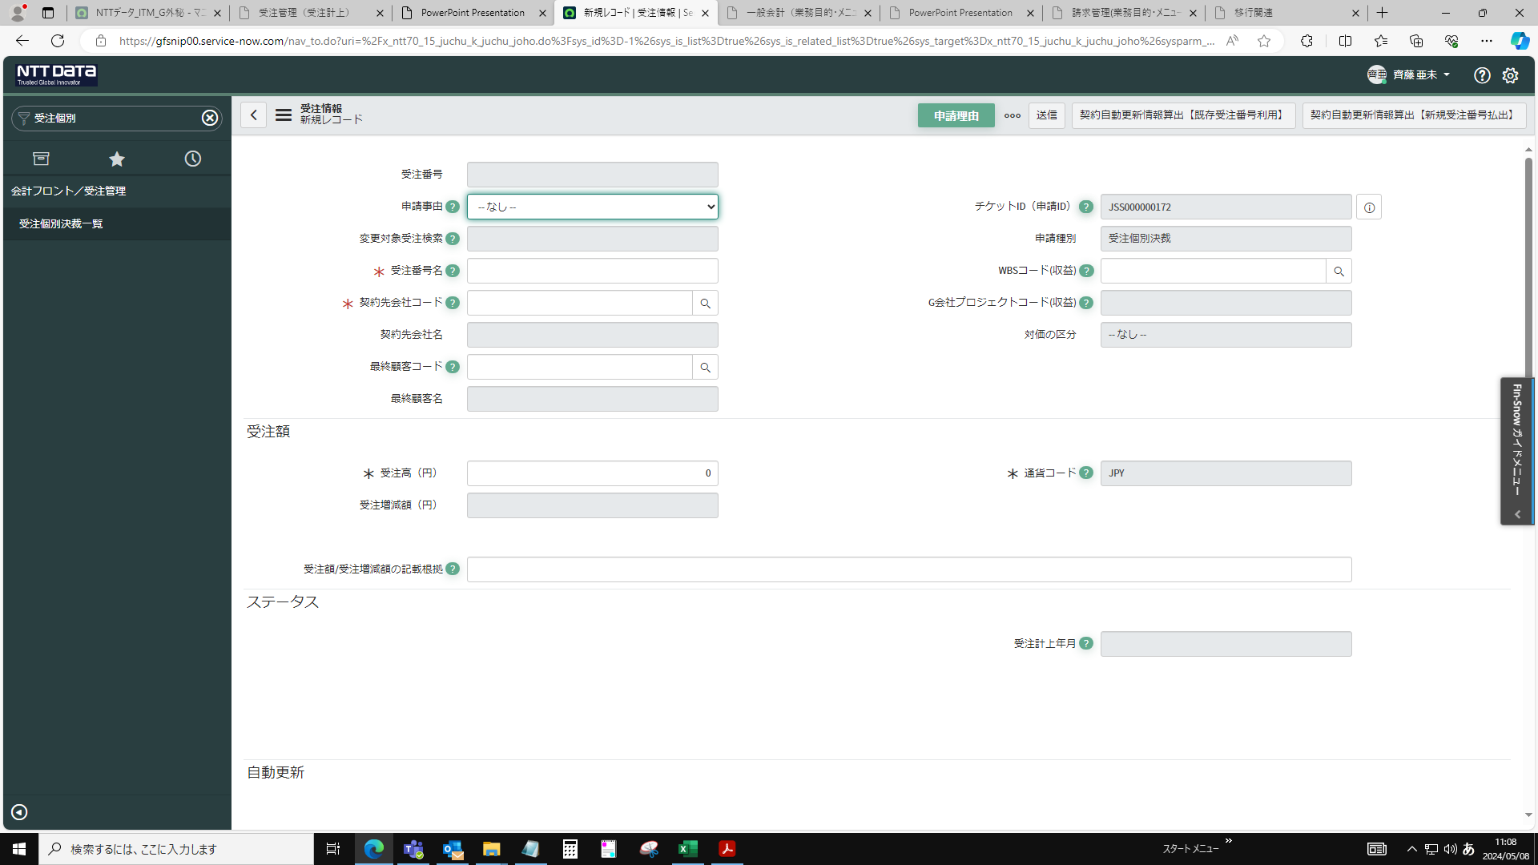

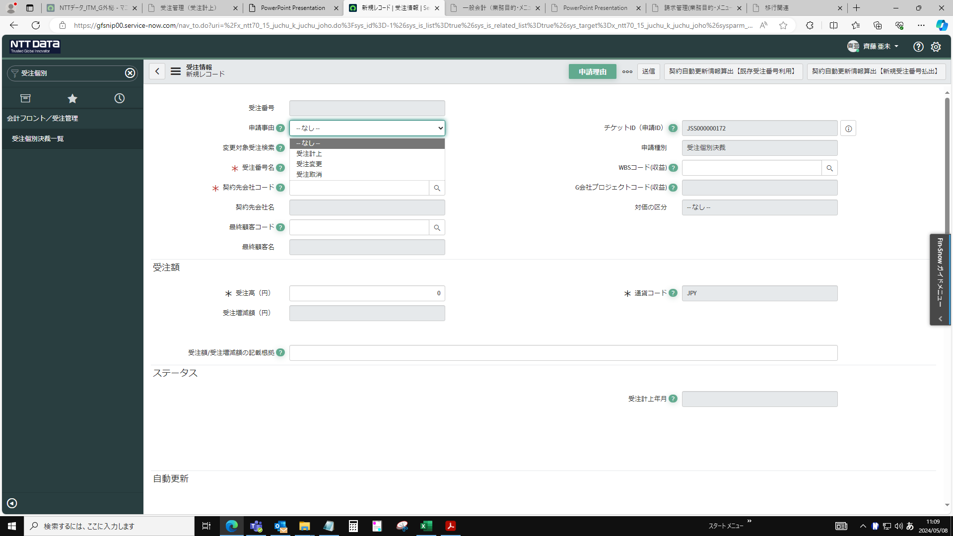

申請内容の案件名で入力


契約先会社コード入力
・JTT、小田急は、FY2024_見積管理シート_Ver4の請求時得意先コード欄を確認
・小田急は、「117020」で入力されているか確認
・JTB「135699A012」が入力されているか確認
・JRCは、案件管理表を確認
・ハウジングは、【ハウジング請求一覧】大事な情報を確認

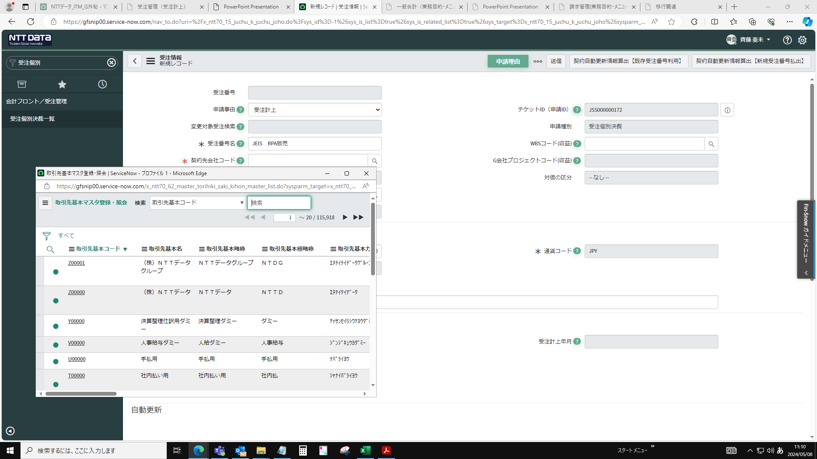

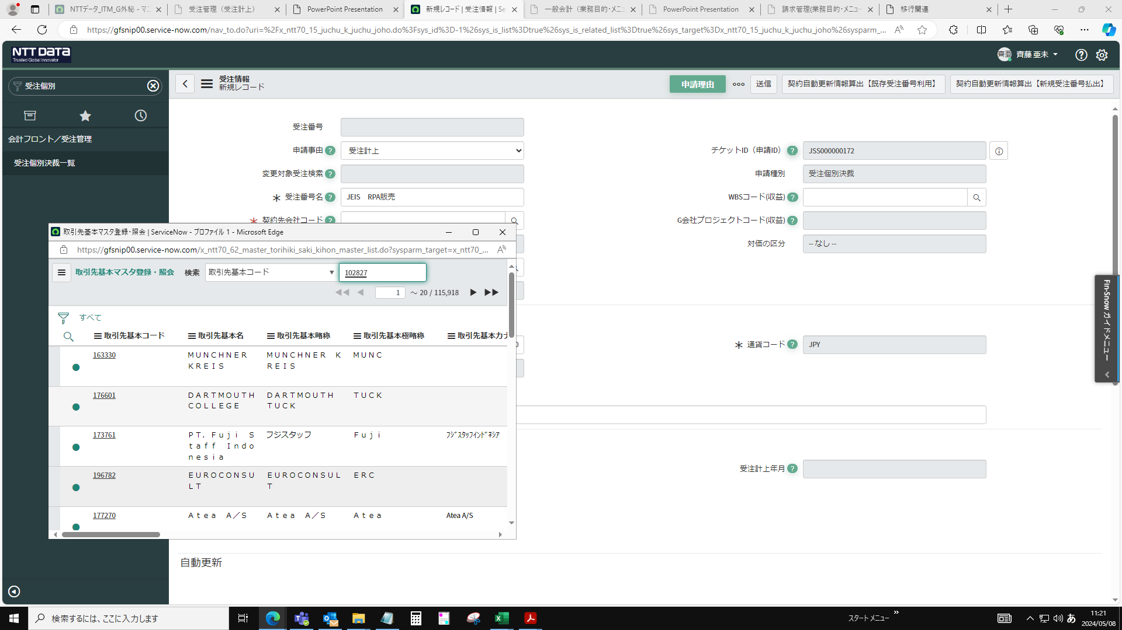

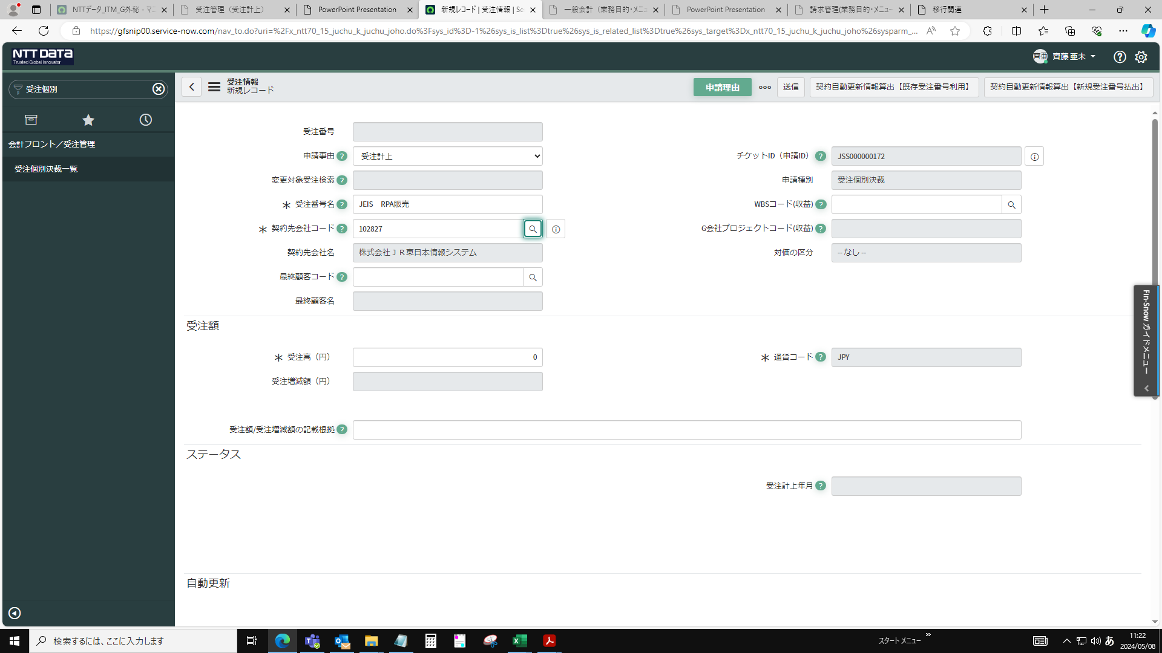

WBSコード入力
・JTT、小田急は、FY2024_見積管理シート_Ver4のGAIAの収益計上WBSコード欄/WBSコード体系照会を確認
・JTB、JRCは、受注、概算、請求番号一覧の対象案件のサブプロジェクトの下にWBSコードが記載されているため、入力されているものと一致するか確認
・ハウジングは、【ハウジング請求一覧】大事な情報を確認

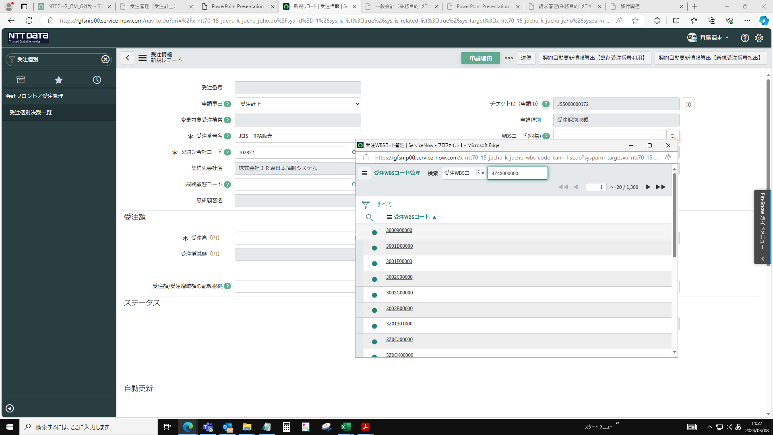

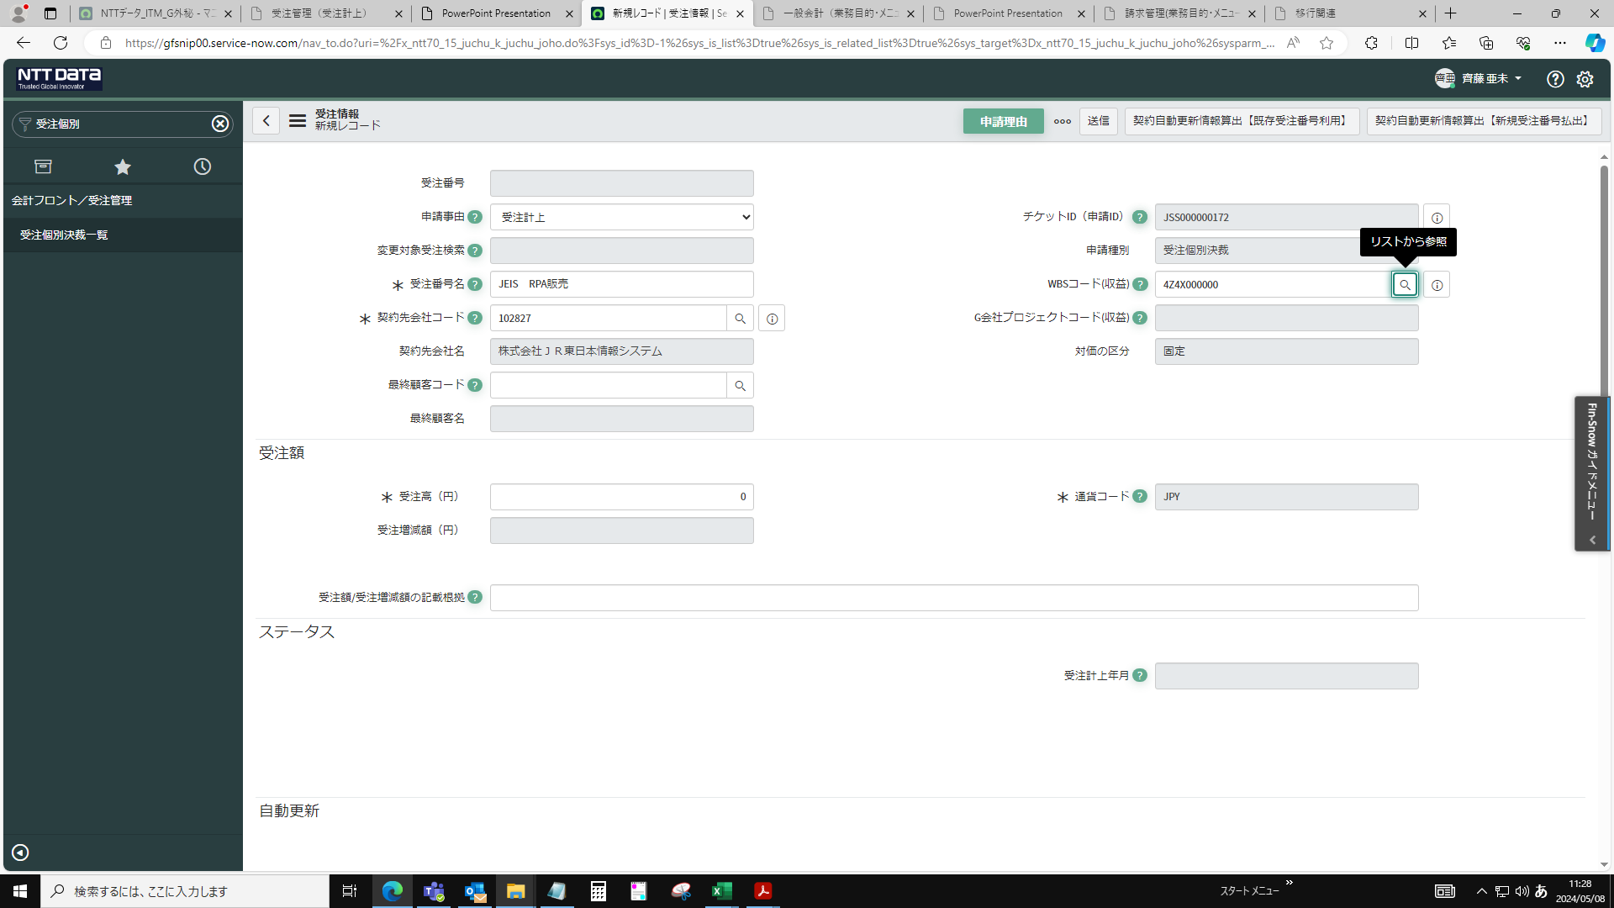

RPAは明細2件のため受注番号名編集


契約書に記載されている金額を入力
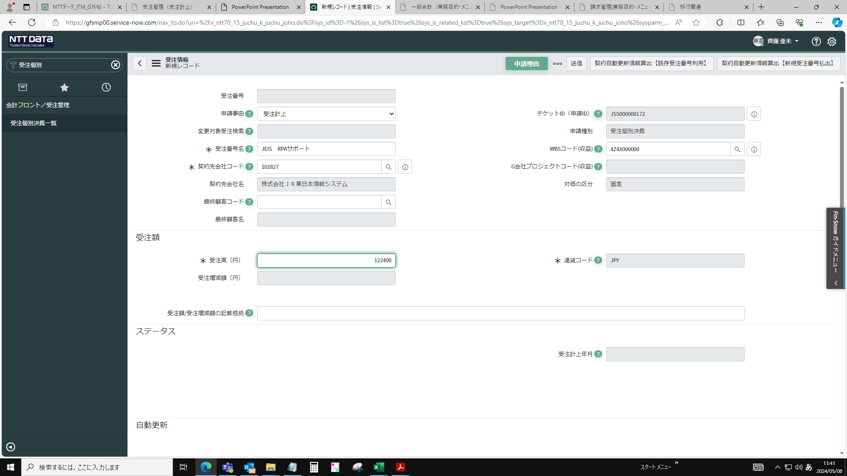

画面下に移動＞契約締結日を入力
契約締結伺or決裁文書
※電子契約の場合は、DocuSignを確認する

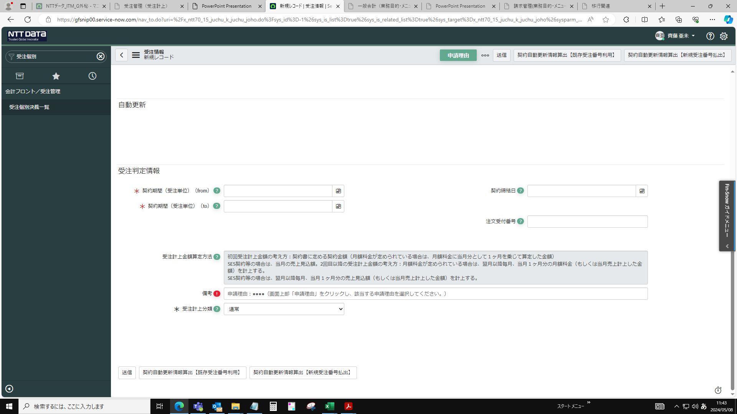

契約締結日を入力＞送信 | ※エラー 送信前に契約期間等を入力する


契約期間を入力（契約書に記載されている）


申請理由を入力
※包括案件の場合、申請理由は「５の管理簿使用」を選択

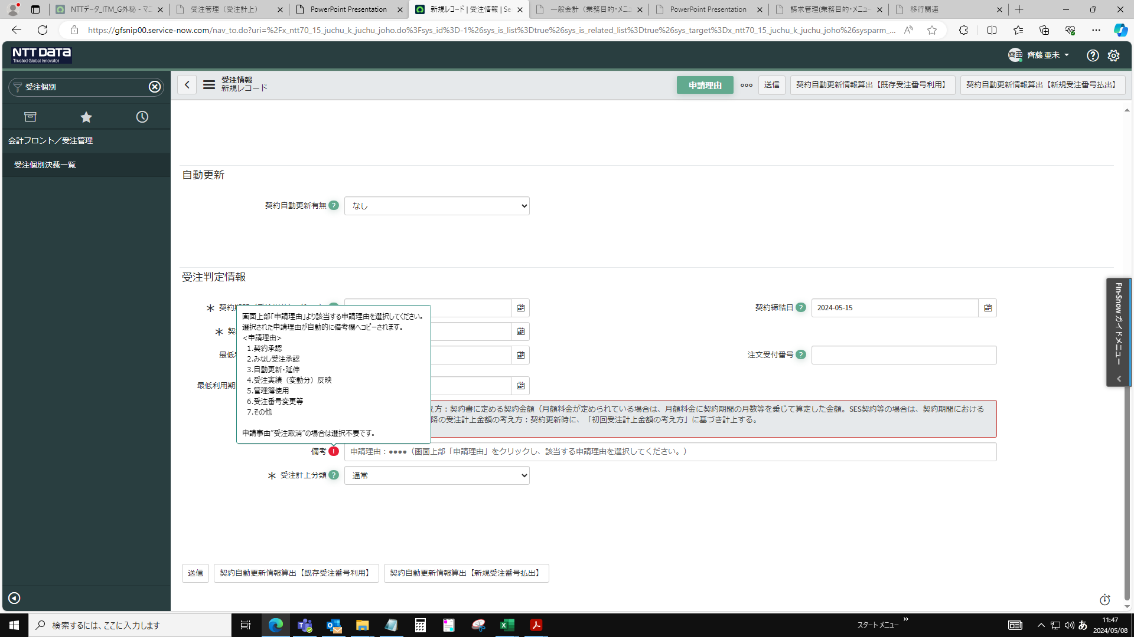

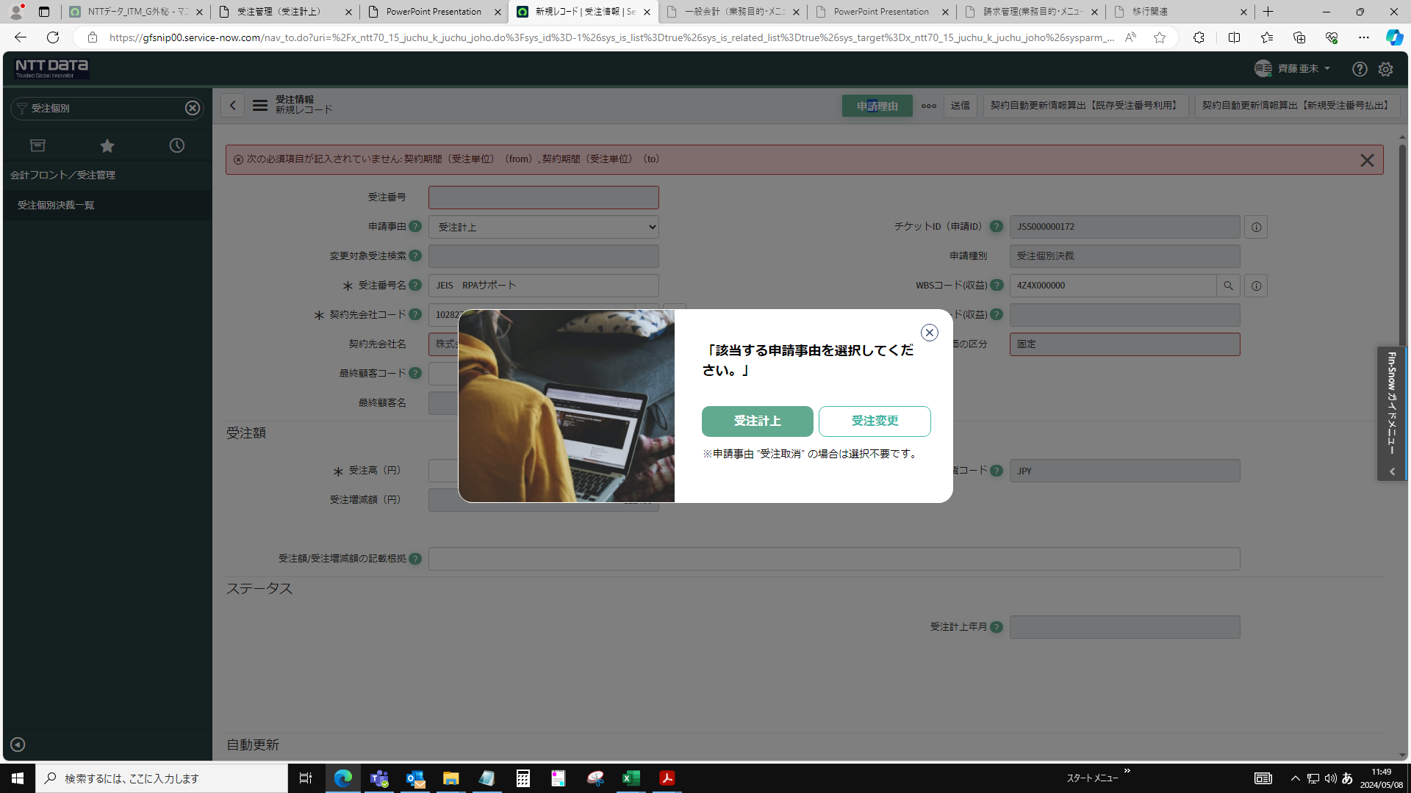

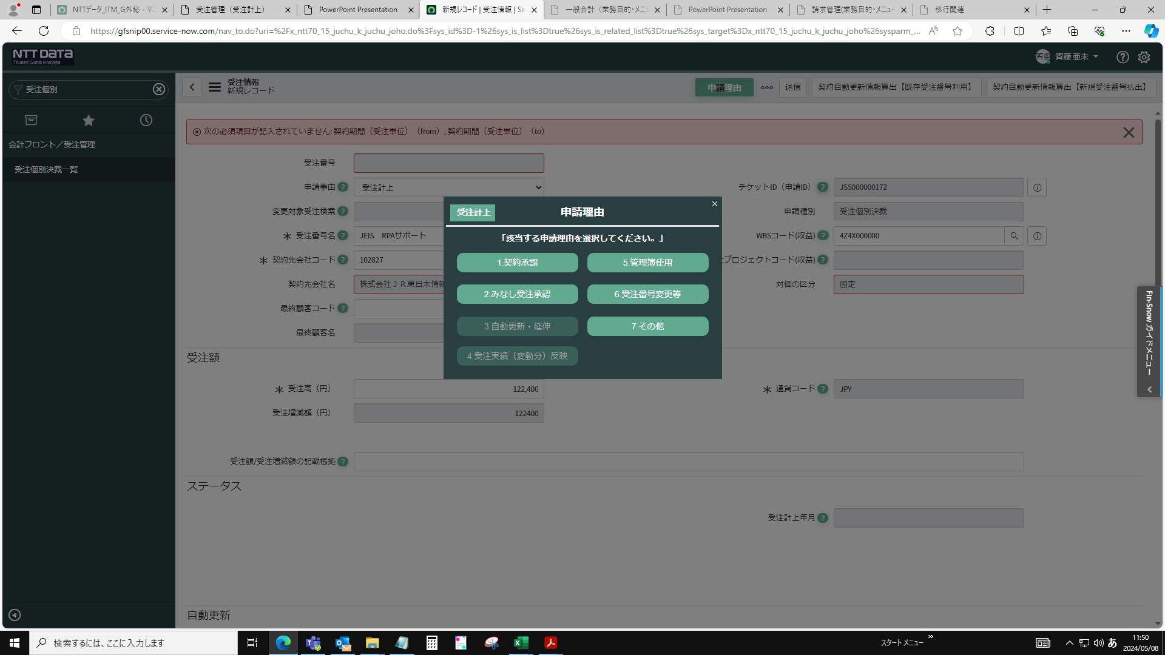

申請理由反映＞送信
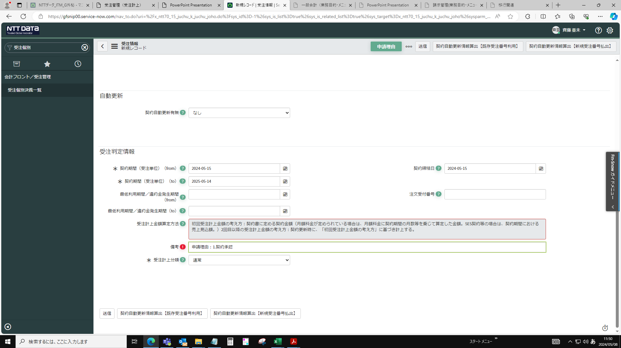

申請画面に戻り、明細2件目を入力する際は受注情報＞新規をクリック


申請完了

